Hoja1
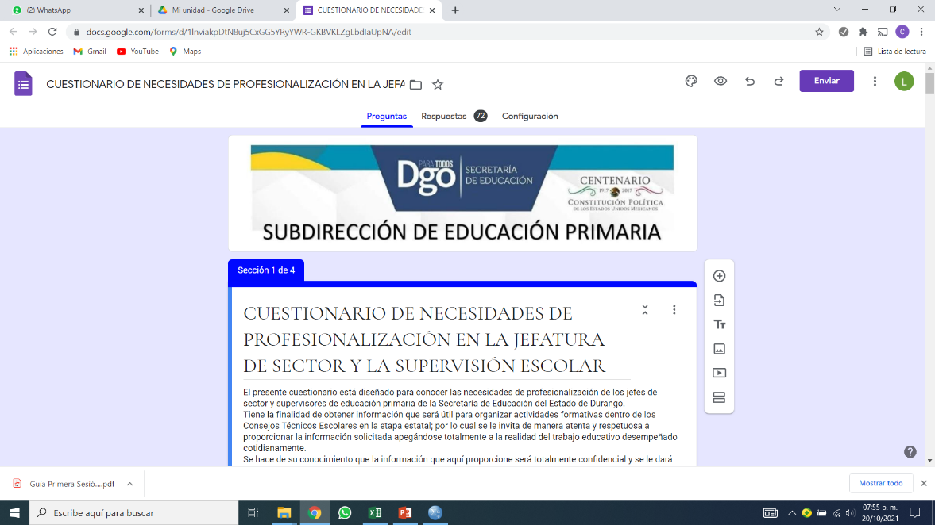

TÉCNICO ESCOLAR

SEXTA SESIÓN ORDINARIA

AMB. | OBJETIVO | META | ACCIONES | % DE LOGRO | EVIDENCIAS | PERIODO PARA ALCANZAR LA META | ACIERTOS | DIFICULTADES | SE REQUIEREN AJUSTES | QUE TIPO DE AJUSTES | META AJUSTADA | ACCIÓN AJUSTADA | PERIODO DE REALIZACIÓN
Aprovechamiento académico y asistencia de los alumnos. | Brindar apoyo y/o regularización a los alumnos con bajo rendimiento escolar para nivelar y alcanzar los aprendizajes esperados del grado correspondiente. | Lograr que el 100% de los alumnos se integren y adquieran la regularización y así alcancen los conocimientos esperados del ciclo escolar que cursan. | Incorpora el banderín de asistencia y puntualidad a las acciones diarias de la escuela. Elaborar la evaluación de manera pertinente en los grupos e informar sobre los resultados. Hacer funcional la biblioteca escolar y de aula. Trabajar estrategias de comprensión lectora para desarrollar y fomentar el gusto por la lectura. Fomentar la comprensión lectora a partir de las orientaciones didácticas de lectura otorgadas por la SEP. Leer y reconocer la “Estrategia de lectura para comprender relatos históricos en la educación primaria” de los materiales para apoyar la práctica educativa. Implementar el “Rincón del saber” para fortalecer el pensamiento numérico a través del cálculo mental. Implementar actividades para empezar bien el día combinando el desarrollo del pensamiento numérico y la comprensión lectora. | 0.7 | FOTOGRAFIAS | Durante el ciclo escolar | SI | NO SE APLICÓ UN SEGUIMIENTO OPORTUNO | SI | EN EL SEGUIMIENTO |  | IMPLEMENTAR RELACIÓN TUTORA M-A-A | 3a SEM MAYO
Prácticas docentes y directivas. | Realizar planeaciones implementando adecuaciones en función de las necesidades de los alumnos mejorando así las prácticas docentes y directivas | Lograr que el 100% de los docentes planee y haga adecuaciones curriculares para lograr equidad en el aprendizaje de los alumnos. | Respetar y cumplir con la normalidad mínima. Hacer cumplir el acuerdo de convivencia en la escuela. Planeación e informe semanal, reporte de trabajo con ajustes razonables a las estrategias didácticas siguiendo la filosofía de la NEM. Documentación de prácticas exitosas 2021-2022 | 0.7 | REGISTRO DE COTEJO | 1A SEMANA DE MAYO | SI | FALTÓ COORDINACIÓN PARA EJECUTAR CADA ACCIÓN | SI | EN EL SEGUIMIENTO | Lograr que el 100% de los docentes planee y haga adecuaciones currculares para lograr equidad en el aprendizaje de los alumnos. | Realizar ajustes razonables a las estrategias didácticas, especialmente con los niños que presentan BAP´s. | 1a SEM MAYO
Formación docente. | Participar en cursos y talleres de capacitación y actualización para mejorar nuestra práctica docente. | Lograr que el 100% de los docentes participen en cursos y talleres de capacitación para mejorar su práctica docente durante el ciclo escolar 2021 – 2022 | Participar en los cursos de actualización docente que ofrezca la SEED. Compartir la información para padres de familia. Participar en la estrategia de apoyo que brinda la supervisión escolar. | 0.9 | FOTOGRAFIAS | 1a SEM DE JUNIO | SI
Avance de los planes y programas educativos. | Conocer los planes y programas para mejorar nuestras prácticas educativas. | Lograr que el 100% de los docentes analicen el plan y programas de estudio para mejorar sus prácticas educativas durante el ciclo escolar 2021-2022 | Realizar los ajustes curriculares necesarios para atender a los alumnos que presentan BAP. Llevar a cabo el periodo extraordinario de recuperación priorizando los aprendizajes esperados del ciclo escolar anterior. Llevar a cabo la planeación semanal durante el segundo y tercer periodo priorizando los aprendizajes esperados del ciclo actual de los alumnos. | 0.9 | FOTOGRAFIAS |  | SI |  | N0
Vida saludable | Cuidar el bienestar de las familias y personal de la escuela, atendiendo las orientaciones de la guía para un regreso responsable y ordenado a las escuelas | Que el 100% de las familias y personal de la escuela, atendiendo las orientaciones de la guía para un regreso responsable y ordenado a las escuelas, durante la contingencia por COVID 19 | Gestión de material de limpieza y desinfección. Practicar las 9 intervenciones necesarias para para conservar la salud personal y de quienes nos rodean. | 1 | FOTOGRAFIAS | 4a SEM DE JUNIO | SI |  | N0
Participación de la comunidad. | Incluir a los padres de familia en las actividades y tareas escolares para mejorar el aprendizaje de los alumnos. | Lograr que el 100% de los padres de familia participe en las actividades y tareas escolares para mejorar el aprendizaje de los alumnos durante elciclo escolar 2021- 2022. | Involucrar activamente a los padres de familia en las actividades relacionadas con las fechas cívicas, culturales y de convivencia, así como las necesarias para conservar la salud e higiene de la escuela. Formar / actualizar y dar seguimiento a la APF, el CEPS, y el comité de Salud Escolar y Sociedad de Alumnos. Fichas de identificación. | 0.8 | FOTOGRAFIAS | 2A SEMANA DE MAYO | SI | LOS PADRES NO COLABORARON | SI | EN EL SEGUIMIENTO | Lograr que el 20% restante de los padres de familia se involucren especialmente en las actividades y tareas escolares para mejorar el aprendizaje de los alumnos. | INVITAR A PADRES DE FAMILIA EN EL TRABAJO DE RELACIÓN TUTORA. | 2a SEM MAYO
Desempeño de la autoridad escolar. | Continuar con el apoyo y acompañamiento en el trabajo escolar para mejorar el desempeño docente y directivo. | Lograr que el 100% de las autoridades de los diferentes niveles educativos proporcionen las herramientas necesarias, pertinentes y oportunas para dar acompañamiento efectivo y mejorar así las prácticas docentes durante el ciclo escolar 2021-2022 | Solicitar de nuevo el acompañamiento de un equipo de USAER. Sensibilizar a los padres de familia para que acudan al médico y descarten problemas en los alumnos que presentan BAP. Solicitar la información en tiempo y forma para que llegue a la base magisterial.Abrir un espacio para CTC durante el CTE. | 0.9 | REGISTRO DE COTEJO | 4a SEMANA DE MAYO | SI | EXCESO DE TRABAJO | SI | EN EL SEGUIMIENTO | Que las actividades propuestas en las reuniones de trabajo, sean puntuales y alacanzables durante el perido propuesto. | Seguir insistiendo en la gestión del equipo de USAER. | 4a SEM MAYO
Infraestructura y equipamiento. | -Acondicionar las aulas, mobiliario y áreas de recreación para mejorar los ambientes de aprendizaje de los alumnos mediante el uso de la tecnología. | -Lograr que el 100% de las aulas y áreas recreativas cuenten con los elementos necesarios para el mejor desarrollo de las habilidades cognitivas. | Gestionar los apoyos necesarios para cambiar el techo del ala B y dar el mantenimiento al edificio escolar. Gestionar los recursos o materiales necesarios para equipar las aulas y que sea funcional. Actualizar el activo fijo de la escuela. Continuar con el mantenimiento del edificio escolar . | 0.9 | FOTOGRAFIAS | 4a SEM DE JUNIO | SI | FALTÓ COORDINACIÓN PARA EJECUTAR CADA ACCIÓN | SI | EN EL SEGUIMIENTO |  | Gestionar los apoyos necesarios para cambiar el techo del ala B y dar mantenimiento al edificio escolar. Gestionar los recursos o materiales necesarios, así como llevar un seguimiento para equipar las aulas y que sea funcional. Actualizar el activo fijo de la escuela. Continuar con el mantenimiento del edificio escolar. | PRÓXIMO CICLO ESCOLAR
 | -instalar la señal de internet en la escuela para mejorar las prácticas docentes | -Lograr que el 100% de los alumnos sean atendidos con la tecnología de vanguardia para la mejora de sus aprendizajes durante el ciclo escolar 2021-2022 |  | 1 | FOTOGRAFIAS | 4a SEM DE JUNIO | SI |  | N0
Carga administrativa. | Conocer los Formatos que permitan la entrega de documentación vía internet para felicitar y optimizar el tiempo de entrega | Lograr que el 100% de los maestros y directivos conozcan los formatos que permitan la entrega de documentación vía internet para facilitar y optimizar el tiempo de entrega durante el ciclo escolar 2021-2022 | Reconocer los formatos necesarios para informar a los padres de familia y autoridades sobre el avance de los niños de manera oportuna. Recibir apoyo de las autoridades educativas para el manejo y control de las plataformas educativas. | 1 | INFORME POR ACCIÓN Y META | PRÓXIMO CICLO ESCOLAR | SI | FALTÓ CALENDARIZACIÓN | N0
KARLA | Banderín, sindicato (información
MAURICIO | Planeación con ajustes razonables, fichas de identificación, apoyo de autoridades para el manejo de plataformas educativas.
ALEJANDRA | intervenciones para conservar la salud (comités)
ISABEL | APF, participación, gestion y compra de desinfectantes y sanitizantes)
YOLANDA | Acuerdo de convivencia, participación de padres en actividades cívico sociales y de convivencia.
KARINA | Evaluación, cursos de actualización
LETY | Biblioteca, lectura, periódo de recuperación
ARMANDO | Prácticas exitosas, USAER (atender, canalizar) CEPS y equipar aulas.
ROGELIO Y SARAHÍ | Formato de calificaciones/Mantenimiento del edificio
JOEL Y RAMON | Mantenimiento del edificio/Activo fijo
DIRE | Rincón del saber, Actividades para empezar bien el día, normalidad mínima, espacio para atender las necesidades de la escuela en el CTE

